Накладная-№3
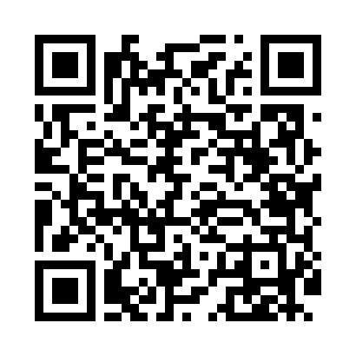
Номер товарно-транспортной накладной: |  |  | Торговый представитель: Kamol aka
Поставщик: Toshkent falcon fly 2 |  |  | Телефон торгового представителя: +998979626299
Дата отгрузки: 14.12.2025 |  |  | Контрагент: """" Klient
Дата консигнации: |  |  | Адрес:
Доставщик: |  |  | Телефон:
Телефон доставщика:
Время заказа: 14.12.2025 19:19:49
№ | Штрих-код | Название товаров (работ,услуг) | Количество | Количество в кейсе | Цена | Сумма
 |  |  | 11 |  |  | 466000
1 | 6665202058460 | Керамическая Сольница CZT18-67 salt cellar 3. 5*7cm Porcelain 64g XP-13-39 | 1 | 1 шт. | 20,000 | 20,000
2 | 6823541213074 | Разделочная доска, из бамбука 30*20*1,8 см DB -13-14 | 1 | 1 шт. | 28,000 | 28,000
3 | 6915646559383 | Пластмасса коса 6"A6659 15.1x15.1x7.2cm DB-59 -38 | 6 | 6 шт. | 27,000 | 162,000
4 | 4596202310987 | Набор столовых приборов, 24 предмета в коробк е 102-83 | 1 | 1 шт. | 158,000 | 158,000
5 | 2102373098108 | Коврики напольные для ванной комнаты, 45×75 с м, DB-98-10 | 1 | 1 шт. | 50,000 | 50,000
6 | None | Шторы (занавески) для ванных комнат из пластм ассы 180*180 sm XP-3-4 | 1 | 1 шт. | 48,000 | 48,000
Итого: 466000

